01
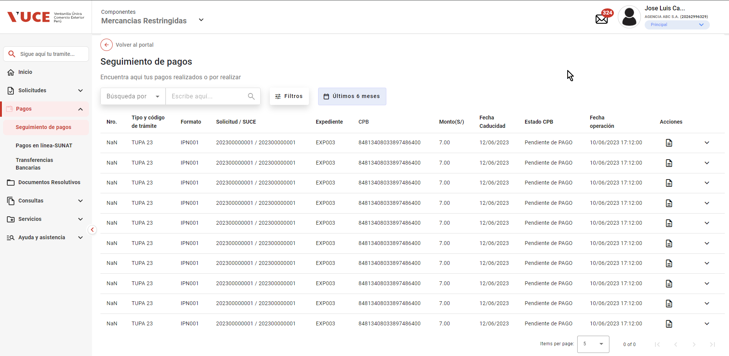
PASO 01: ngresar a la página del Portal Administrado con rol autorizador

https://landing-test.vuce.gob.pe/mr2/mr2-ui/

El sistema muestra pantalla principal de Componente MR

PASO 02: Seleccionar la opción Pagos del menú lateral

El sistema muestra sub menu Seguimiento de Pagos
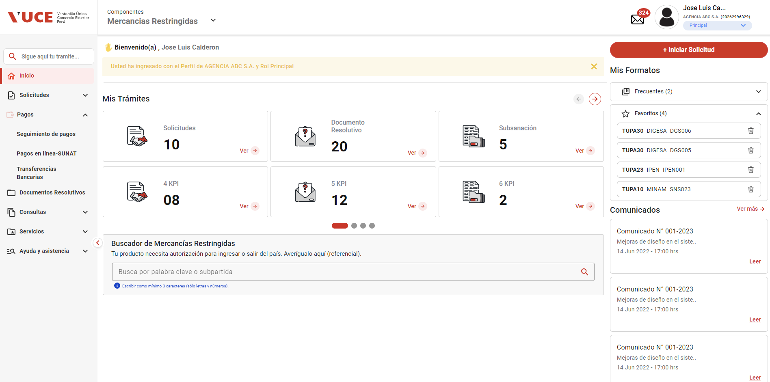

PASO 03: Seleccionar sub menu Seguimiento de Pagos

El sistema muestra pantalla Bandeja de Pagos

x
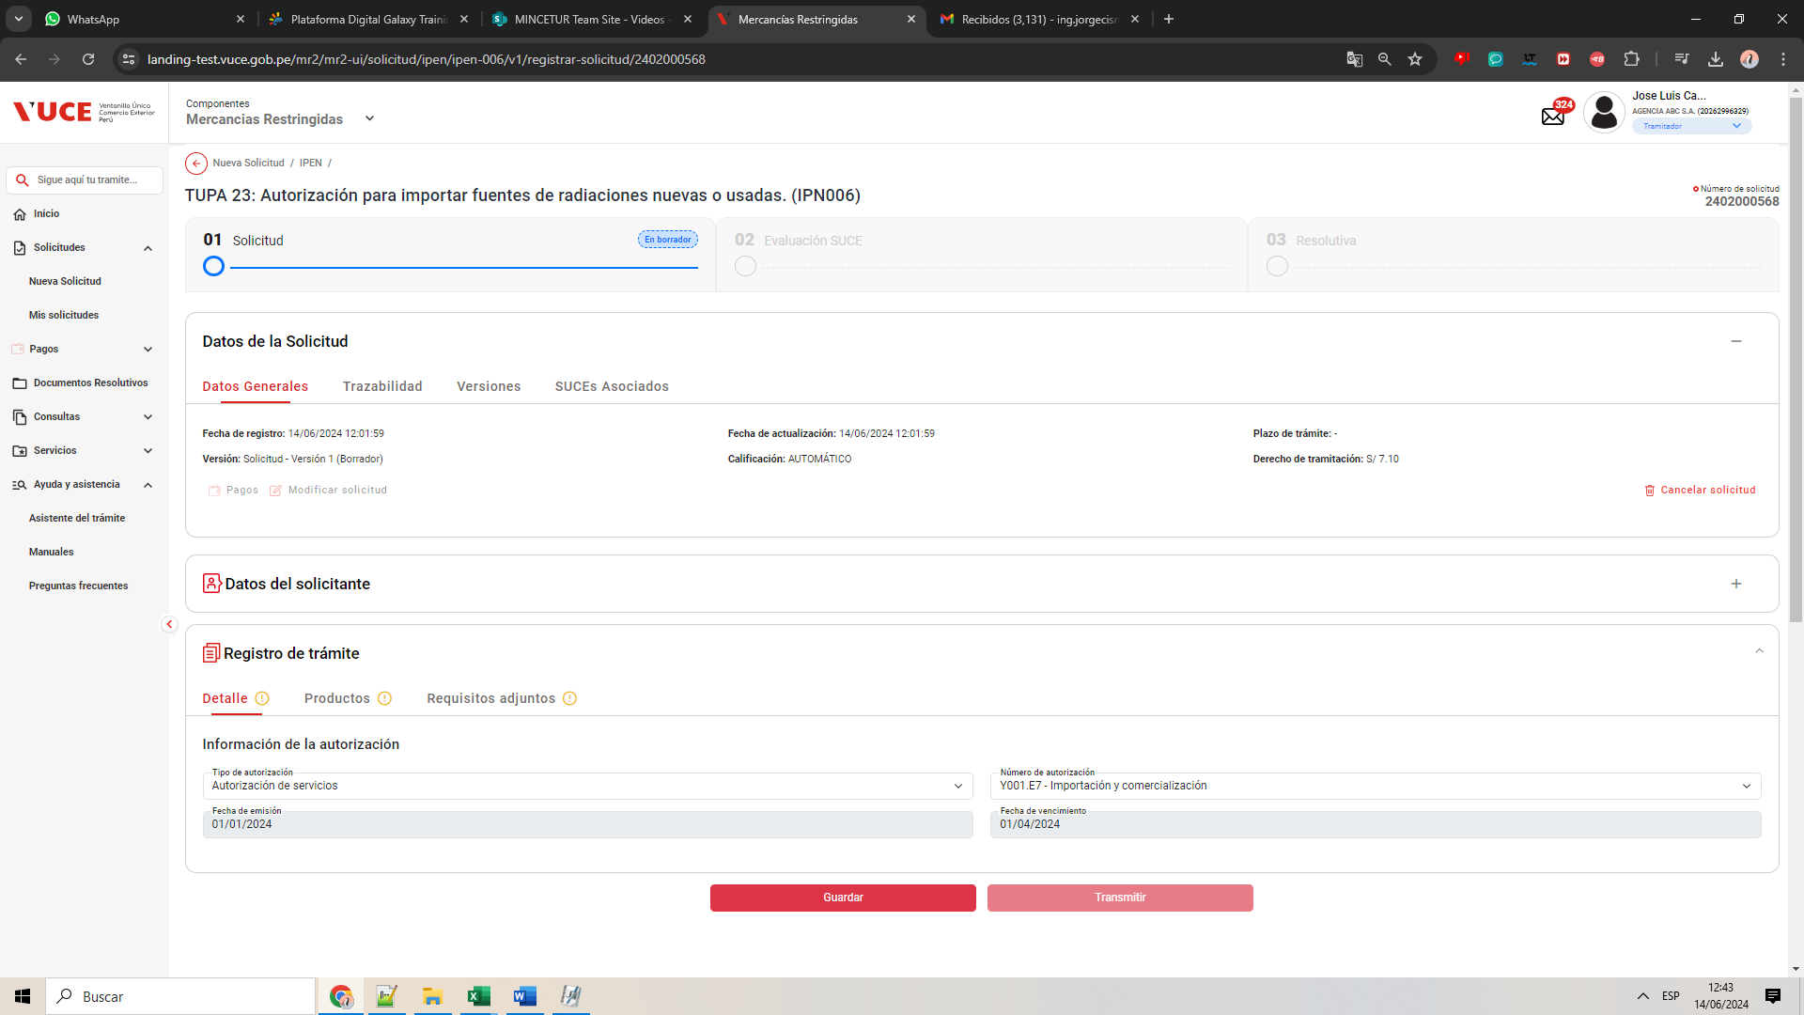
PASO 01: Loguearse como usuario en el sistema con el ROL Tercero: MR.USUARIO.TRAMITADOR

https://landing-test.vuce.gob.pe/mr2/mr2-ui/

El sistema permite el ingreso del Usuario con perfil Tramitador de forma exitosa
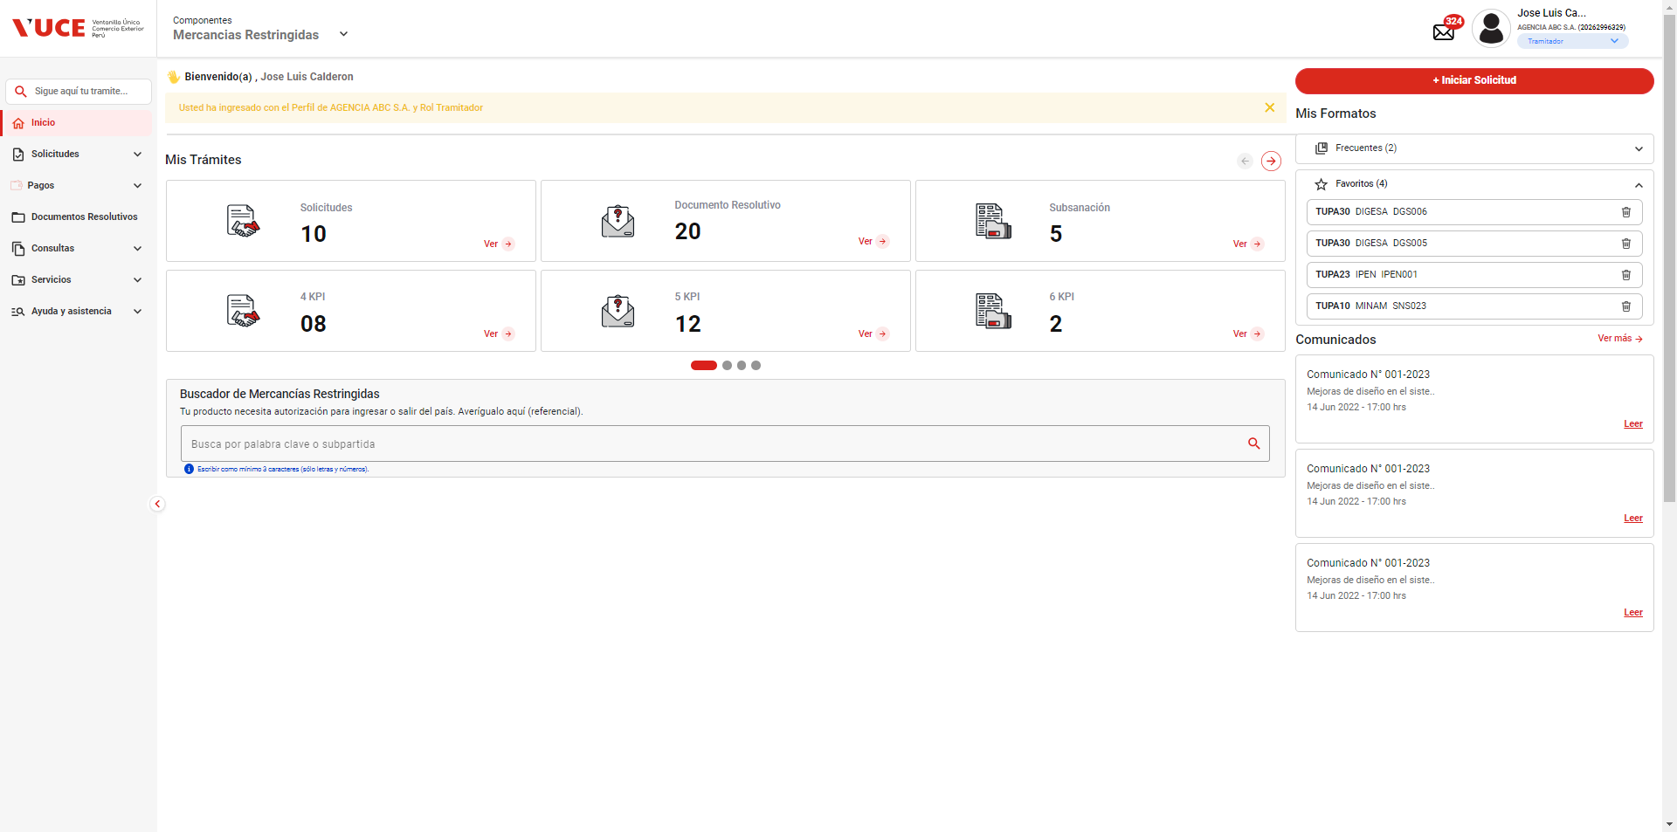

PASO 02: Ingresar en la pantalla “Registro de Trámite”

Se valida exitosamente el ingreso al nueva solicitud desde el menú de Solicitudes --> Nueva solicitud
Se valida exitosamente el ingreso al nueva solicitud desde el boton "Iniciar Solicitud"
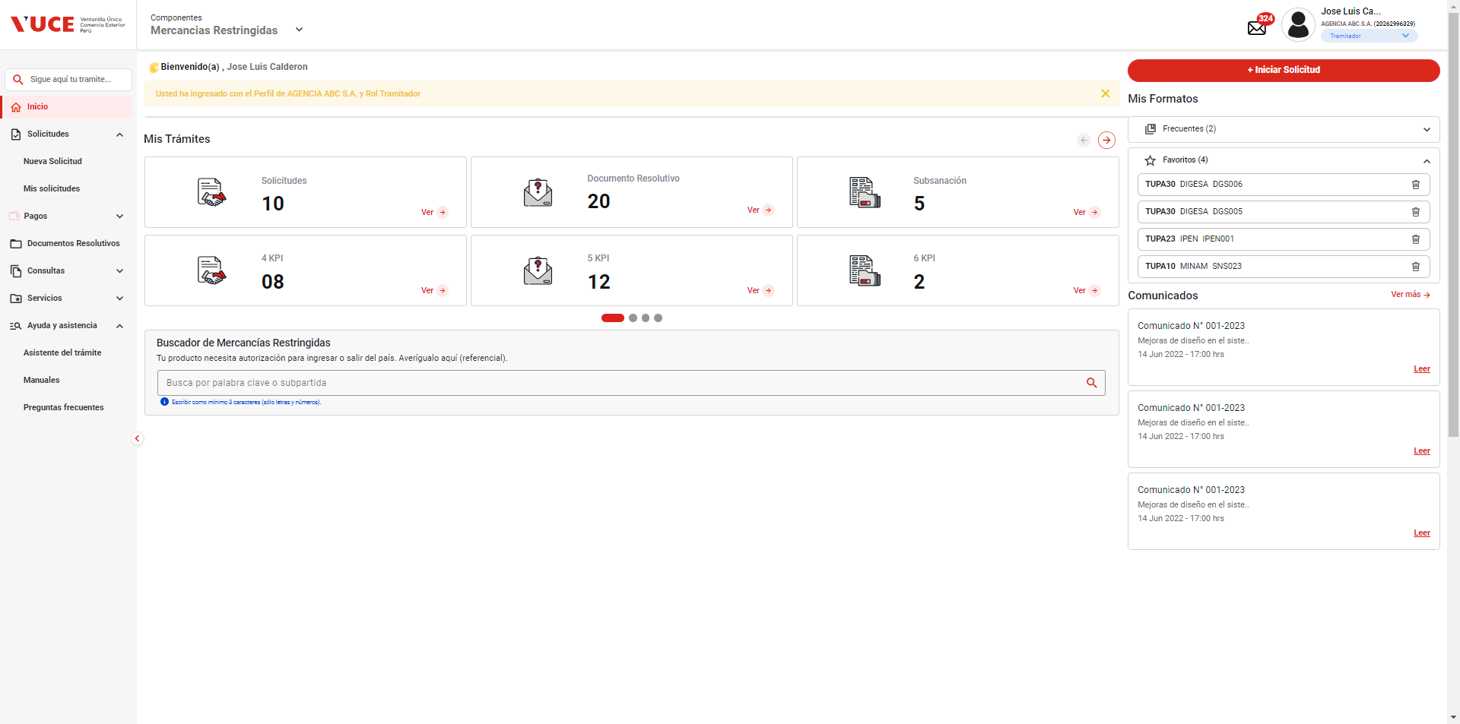

PASO 03: Dirigirse a la pestaña “Entidades”

Se lista todas las entidades disponibles para el sistema:
IPEN, AGN, BNP, DIGEMID, DIGESA, DIRESA TACNA, MINAGRI, MINAM
MINEM, MTC, PRODUC, SANIPES, SENASA, SERFOR, SUCAMEC

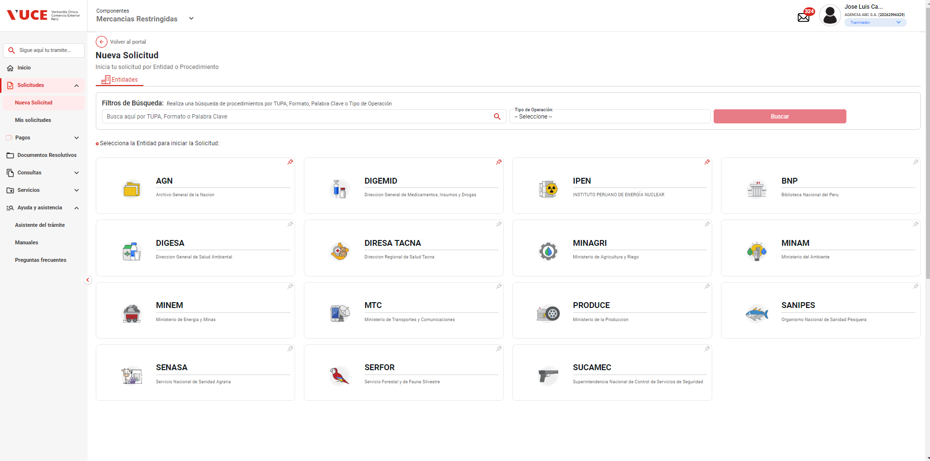

PASO 04: Seleccionar una entidad (IPEN)

Al seleccionar la entidad IPEN, se muestra el listado de los TUPA relacionado a la entidad, aquellas tupas el icono de estrella resaltada son tupas de carácter favorito.

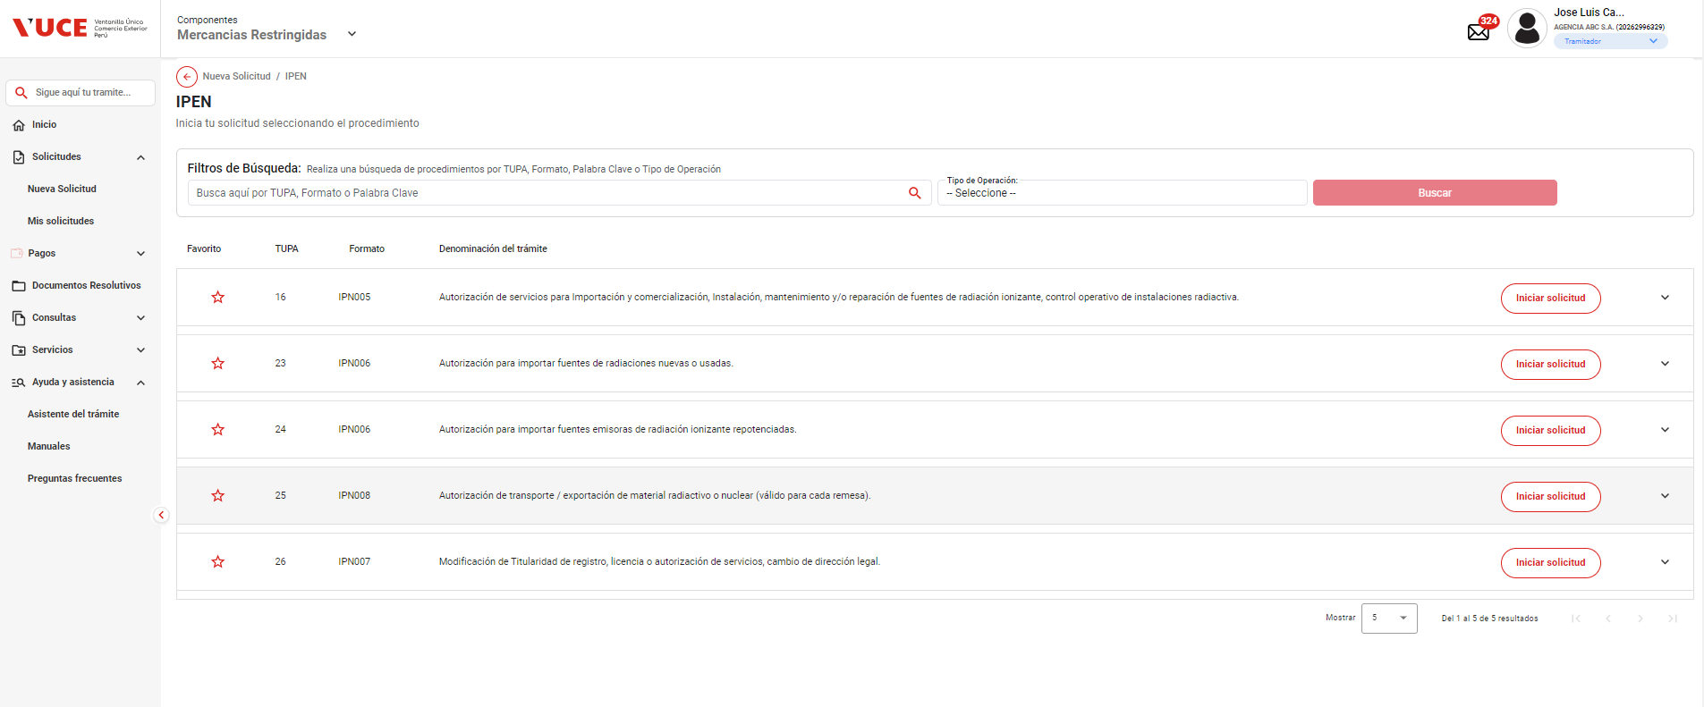

PASO 05: Dar click en Botón "iniciar Solicitud", ingresar toda la información Solicitada

Se verifica la información de cabecera de la solicitud con los correspondientes datos:
 | - Breadcrumbs: Corresponde a la ruta de donde se encuentra el Rol autorizado: Nueva Solicitud / IPEN /
 | - Regresar: Botón que permite regresar a la ventana anterior: Se evidencia que el botón está al costado del breadcrumbs
 | - Título: Es el título que tiene el formulario está estructurado de la siguiente manera:
 |  | [Tipo de trámite] = TUPA | [Nombre del procedimiento] = Autorización de servicios para importación y comerciaización, instalación, mantenimiento y/o reparación de fuentes de radiación ionizante, control operativo de instaciones radiactiva.
 |  | [# Tipo de trámite] = 16 | ([Código del formato]) = IPN005

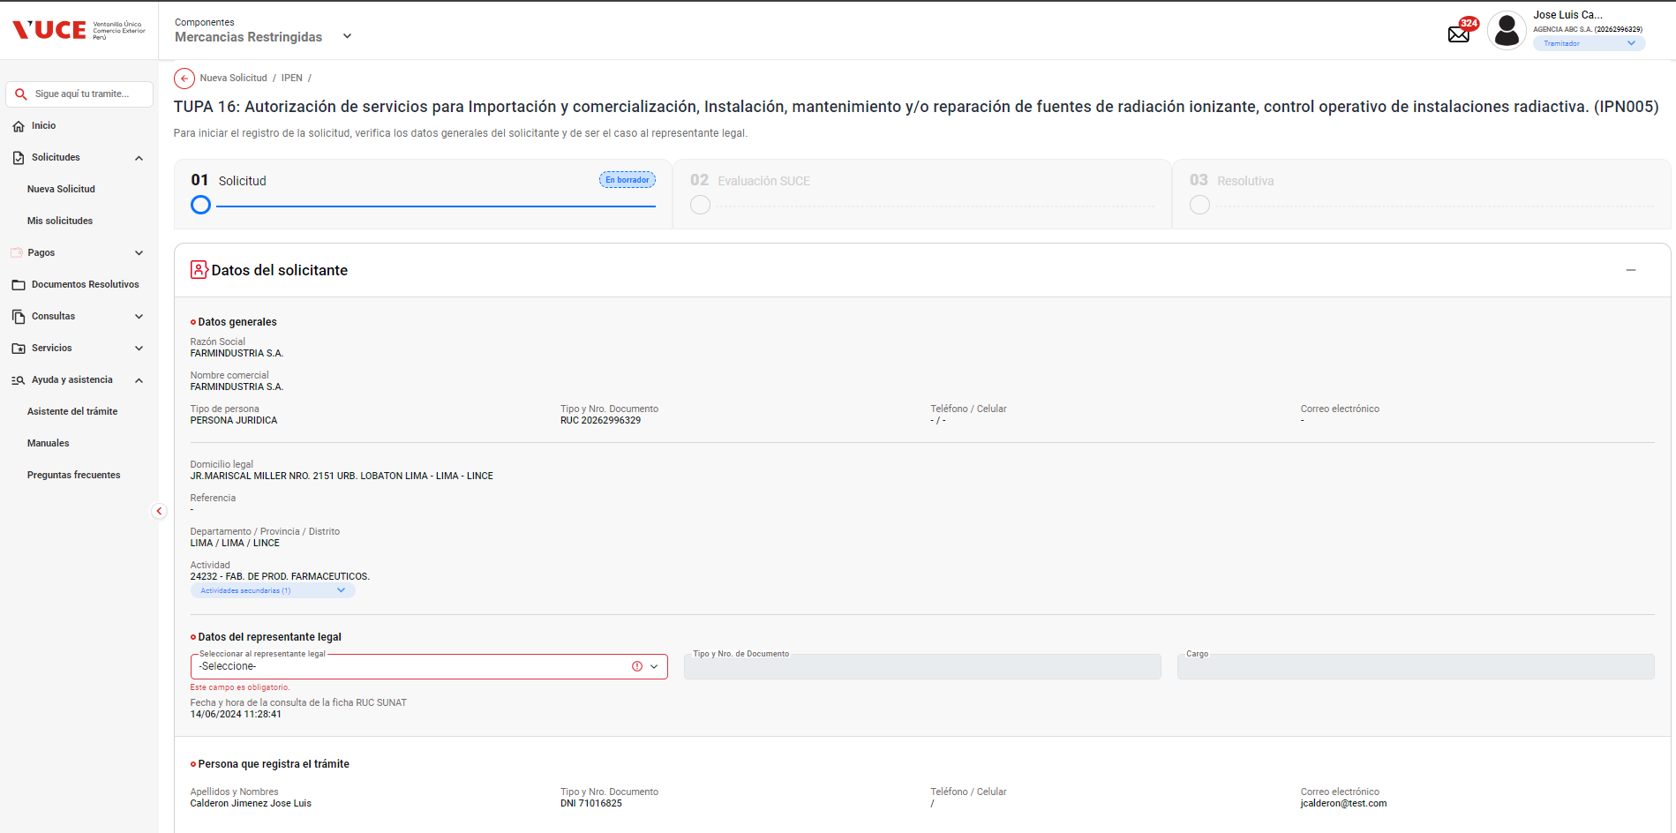

PASO 06: Se muestra la información de cabecera, se da click en botón "Continuar".

El sistema permite la selección del datos de representante legal, y seguidamente habilita el botón "Continuar" de forma automática, permitiendo el clickeado del objeto

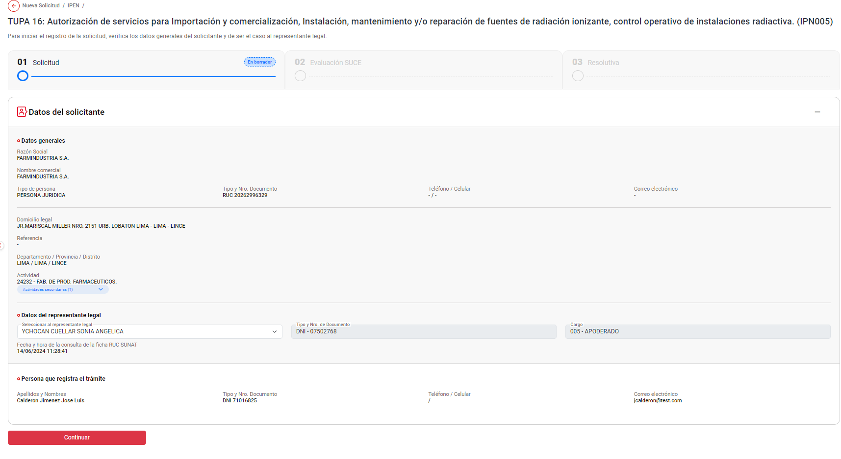

PASO 07: Se verifica que se ha generado el número único de solicitud al trámite

El sistema genera exitosamente el codigo de numero de solicitud: 2402000567
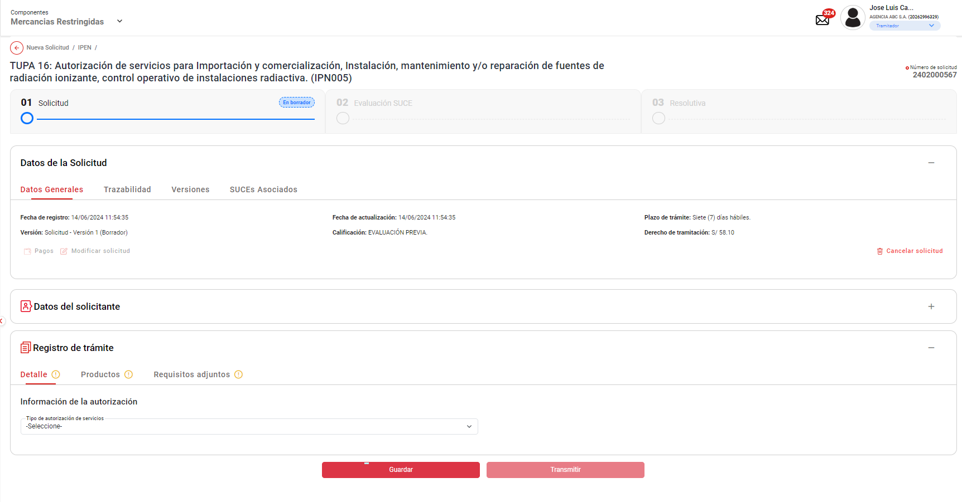

PASO 08: Se llenan los datos del formulario y se da en enviar la solicitud.

Se selecciona la opcion "Detalle", y se selecciona la información de la autorización - Tipo de autorización de servicios: "Importación y/o comercialización de fuentes de radiación ionizante", y seguidamente habilita el botón "Guardar" de forma automática, permitiendo el clickeado del objeto

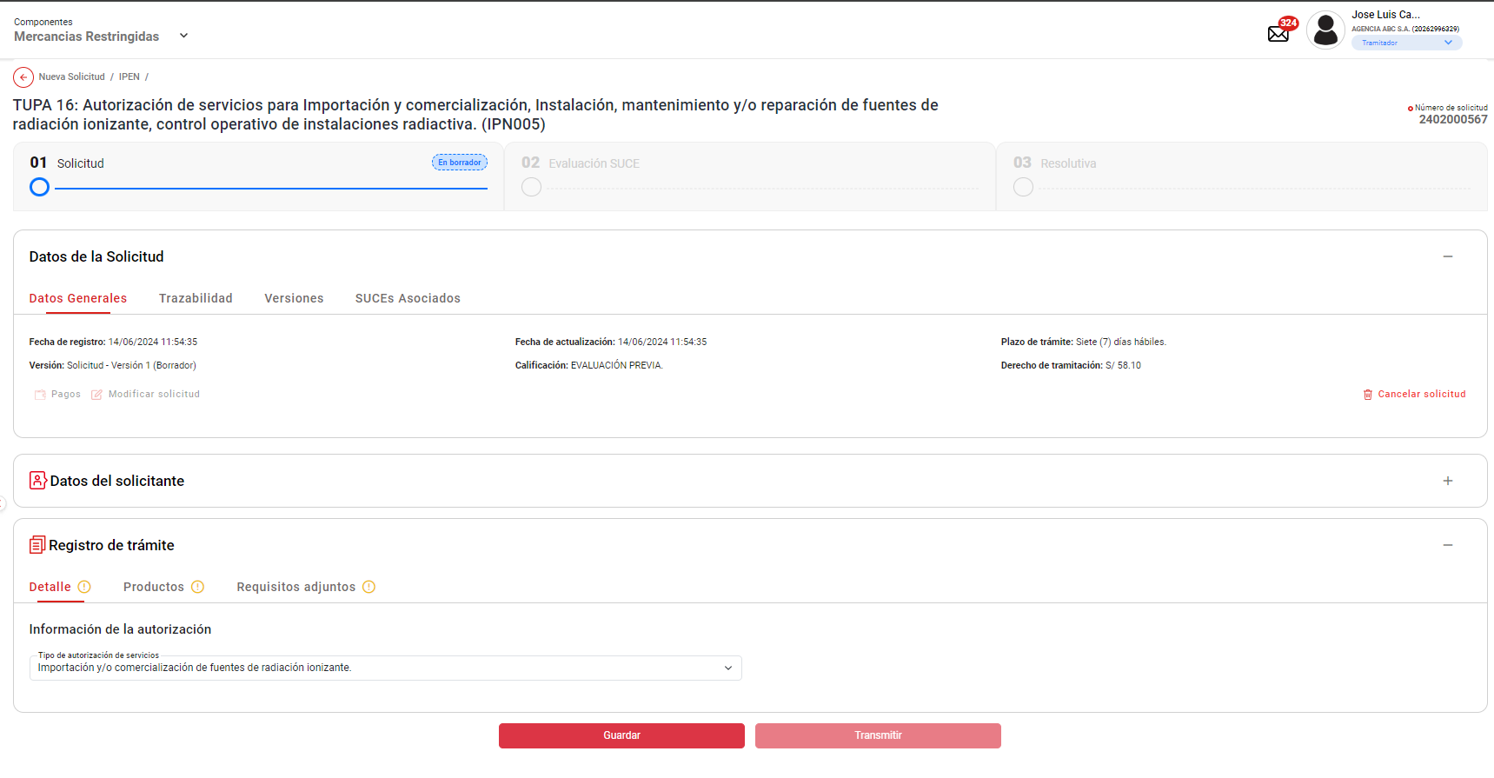

Se selecciona la opcion "Productos", y se agrega Productos : "Acelerador lineal / Tomografía computarizada", y seguidamente habilita el botón "Guardar" de forma automática, permitiendo el clickeado del objeto

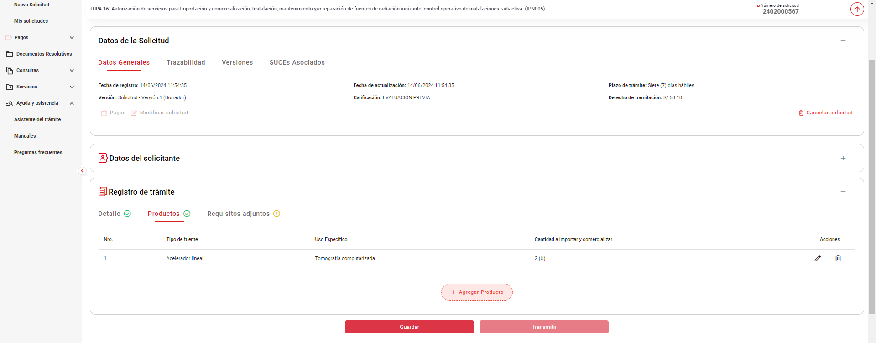

PASO 08: Validar el Autoguardado
Una vez guardado hecho el guardado parcial de la solicitud, se intenta reproducir la funcionalidad de "Autoguardado" esperando los 60 segundos indicado en el HU
Pasado los 60 minutos no se evidencia el icono de guardado automatico

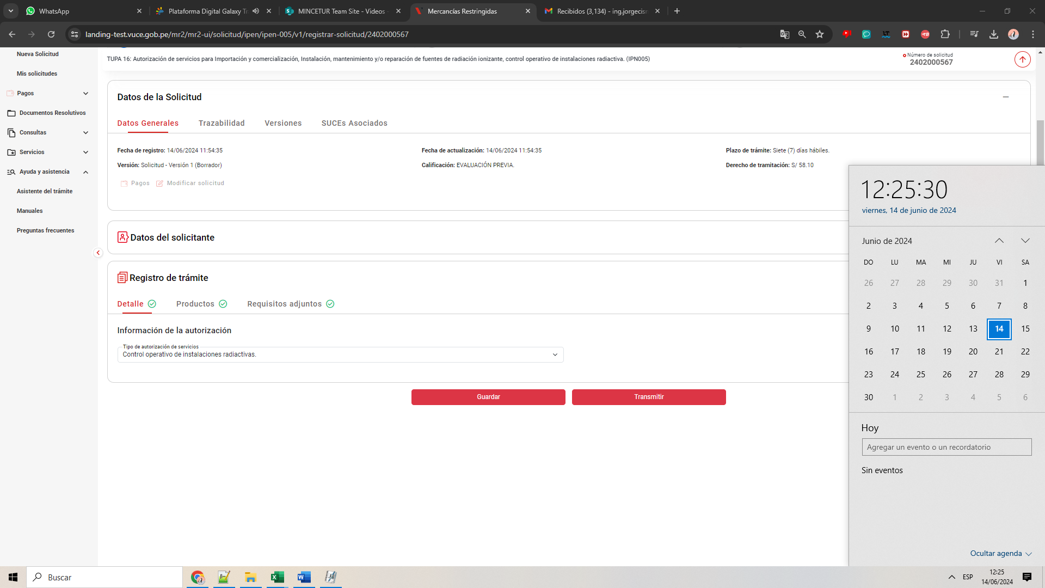


DE LA MISMA FORMA SUCEDE CUANDO SE TOMA UNA SOLICITUD YA CREACADA Y SE MODIFICA UN VALOR PARA QUE REALICÉ EL AUTOGUARADO (SIN ÉXITO)

